Blad1
Regionfastigheter Skåneteknik Malmö
 |  |  |  |  | 8001-xx00-xxxx |  |  |  |  | Datum: YYMMDD
 |  |  |  |  |  |  |  |  |  | Klockslag: hh:mm

Luftprovsmätning enligt SS-EN ISO 14644-3:2015, SS-EN 16211:2019, SIS-TS 39:2015

Utförare: namn mättekniker (RSID alt firma)
Tjänst: Ex vis Energiingenjör
Telefon: xxxx-xx xx xx
E-post: e-post till tekniker

 |  |  | EXEMPELBILD
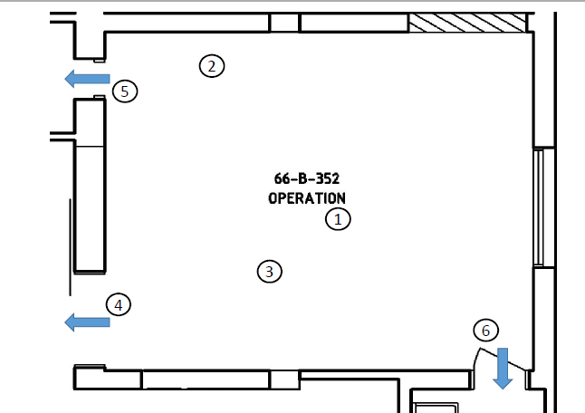

LÄGG IN SKISS ÖVER AKTUELLT RUM

(mätvärden tagna under 5 minuter efter givaren stabiliserat)

 | Börvärde | DUC | min värde | max värde | Medel | Mätpunkt |  | Instrument | Kalibreringsdatum |  | Kommentar
Rumstemperatur | 22 ± 4 |  |  |  |  |  | °C | x | 190819
 |  |  |  |  |  |  |  |  | (Certifikat 192168)
Lufthastighet i rum | - |  |  |  |  |  | m/s | testo 405i | 190819
 |  |  |  |  |  |  |  |  | (Certifikat 192168)
Flöde, uteluft | ≥0,56 |  |  |  |  |  | m3/s

Flöde, återluft | - |  |  |  |  |  | m3/s

Tilluftshastighet |  |  |  |  |  |  | m/s | testo 405i | 190819
 |  |  |  |  |  |  |  |  | (Certifikat 192168)
Totalluftflöde, till | 2.25 |  |  |  |  |  | m3/s | testo 435-4 | 190815
 |  |  |  |  |  |  |  | 0635 9435 + stos | (Certifikat 192165)
Totalluftflöde, från | 2.25 |  |  |  |  |  | m3/s | testo 435-4 | 190815
 |  |  |  |  |  |  |  | 0635 9435 + stos | (Certifikat 192165)
RH% | ≤70 |  |  |  |  |  | % | testo 605i | 190828
 |  |  |  |  |  |  |  |  | (Certifikat 192326)
Differenstryck 1 | ≥5 |  |  |  |  |  | Pa | testo 435-4 | 160613
 |  |  |  |  |  |  |  |  | (Certifikat 604790B)
Differenstryck 2 | ≥5 |  |  |  |  |  | Pa | testo 435-4 | 160613
 |  |  |  |  |  |  |  |  | (Certifikat 604790B)
Differenstryck 3 | ≥5 |  |  |  |  |  | Pa | testo 435-4 | 160613
 |  |  |  |  |  |  |  |  | (Certifikat 604790B)
Differenstryck 4 | ≥5 |  |  |  |  |  | Pa | testo 435-4 | 160613
 |  |  |  |  |  |  |  |  | (Certifikat 604790B)

Tilluftsaggregat: 57XX

Beskrivning om aggregat

Tilluftsfilter:

Filterklasser ex G9 - H14

Ja
Nej
Avfuktning:

Frånluftsaggregat: 57XX

Beskrivning om aggregat

Frånluftsfilter:

Filterklasser ex G9 - H14

LAF
TAF
Omblandad
xx
Typ av ventilation:
Syrgas
Lustgas
Luft
Medicinsk koldioxid
Instrumentluft
Medicinsk gas:
CO₂
Fukt
Temp
Luftflöde
Givare i sal:
Ja
Nej
OP-panel i sal:
Ja
Nej
Luddfilter i sal:

Övrig info
Tex otäta dörrar
Övr läckage

